Foglio1
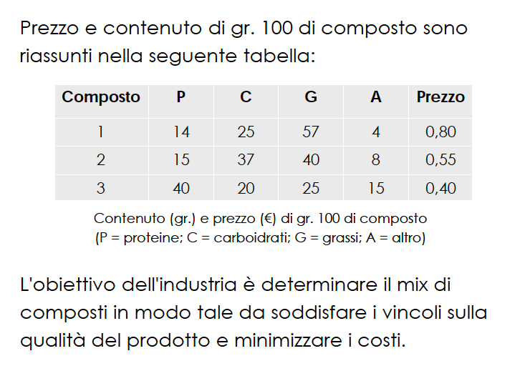


 |  | Valori per 100 g
 |  | Composto 1 | Composto 2 | Composto 3
 | proteine | 14 | 15 | 40
 | carboidrati | 25 | 37 | 20
 | grassi | 57 | 40 | 25
 | altro | 4 | 8 | 15

 | prezzi | 0.8 | 0.55 | 0.4

